Sheet1
ソースコードレビューを行う前に各パッケージ、各クラスの役割を記述しよう！ そのための手順を下記で説明するぜ！(^q^)

誰でもプログラムの概要を見て分かるように、index.html内の各パッケージ・各クラスでコメントの生成を行わなければならない。 その手順を説明していくぜ！

１．パッケージの説明を追加する
 | 各プロジェクト内のdocフォルダのindex.htmlをウェブブラウザーで開くと下記の画像が出てくる！
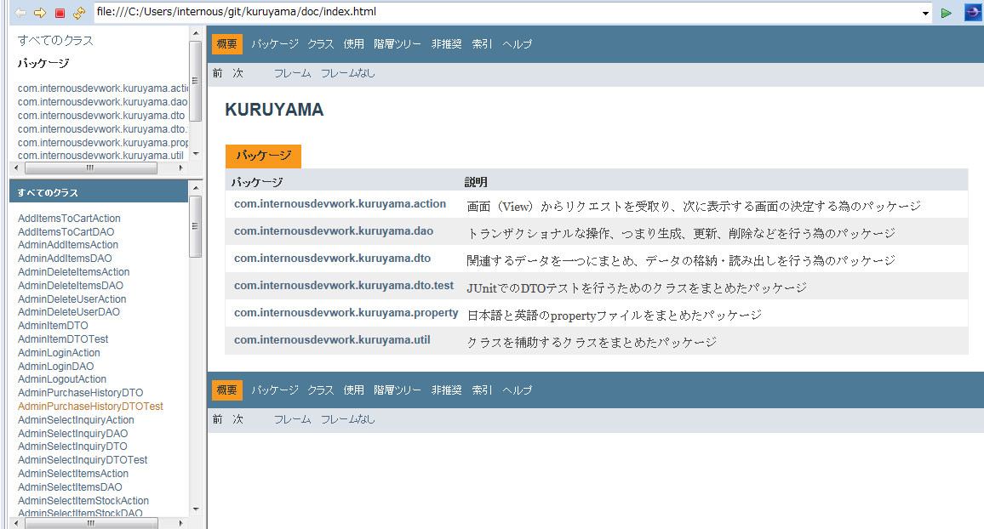

 | 画像にあるように、各パッケージの説明を記述するのだが、それはどこに書くのかというと、 プロジェクト下の各パッケージにある、package-info.javaの中だ！ (左下の画像）

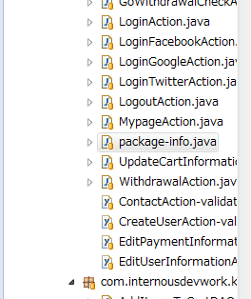

 |  | →→→→

 |  |  | package-info.javaを開いてもらうと上記の画像が出てくるので、２行目のアスタリスクのとこに説明文を書くンだ。（多分一番上のコメントが説明文として読み込まれてる）

 |  |  | これでパッケージ説明の記述は終わり。これを全パッケージでやります！

 | ２．クラスの説明を追加する
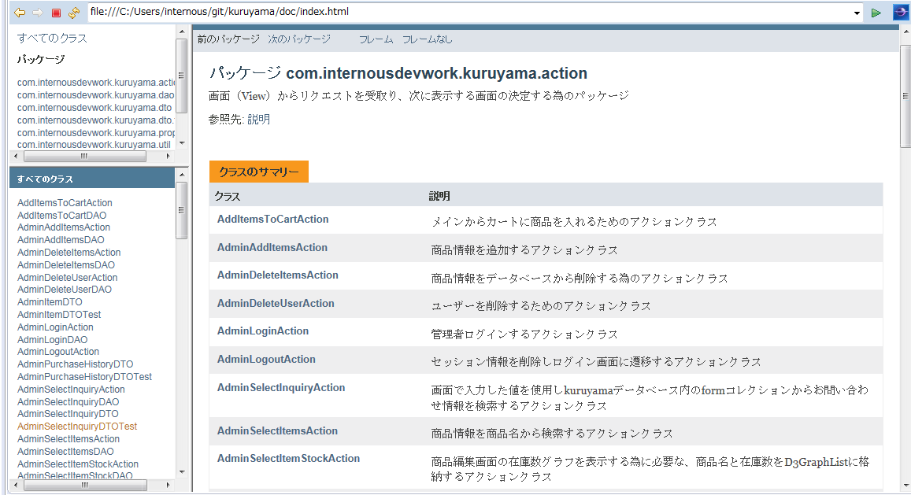

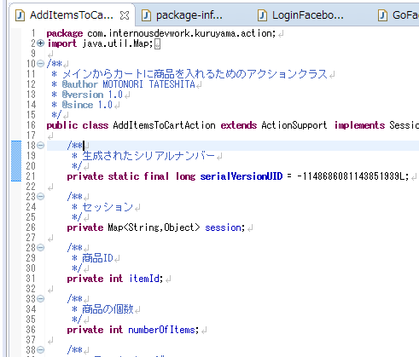
 | 次に、index.html内のパッケージ名をクリックして出てくる、クラス一覧のページにあるファイルそれぞれの説明を書き加えよう！

 | まず、パッケージ内の各クラスファイルの中は右の画像のようになってると思う。 その中の一番上の、*で囲われたコメント部分を見てほしい。

 | １１行目にあるコメント、これが上画像の説明部分にあたるコメントだ！ 各パッケージ内の全クラスファイルのこの部分に、そのクラスの役割を同じように記述する。それだけです！終わり！

 | 【プロジェクト情報を残すためのdocフォルダの作り方】 eclipseのプロジェクト→javadocの生成→生成される型で対象プロジェクトの指定→次へ→文書タイトルにプロジェクト名を書く→次へ→追加のJavadocオプションの中に何も書かれていなければ、javac -encoding "utf-8" -charset "utf-8"を書き、JREソース互換性が1.8であることを確認したのち完了を押す。終わり！

